⑪寄付者一覧 (金額別）
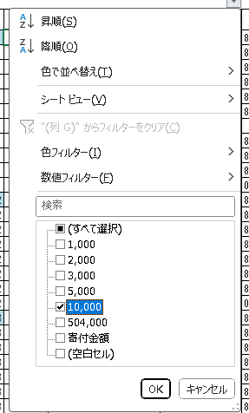
シート：⑩寄付者一覧 (班別）に対して、
G列「寄付金額」に対して金額別にフィルタを
かけて抽出します。
その際、１行目のセル結合を一旦解除する必要があります。

